Geovana
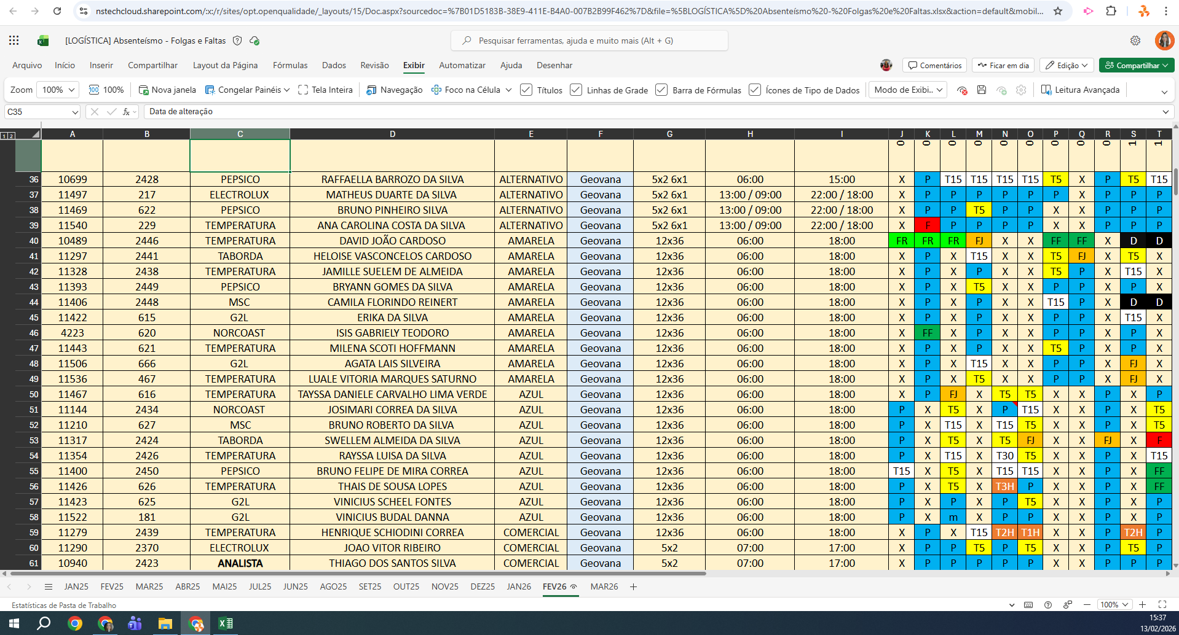
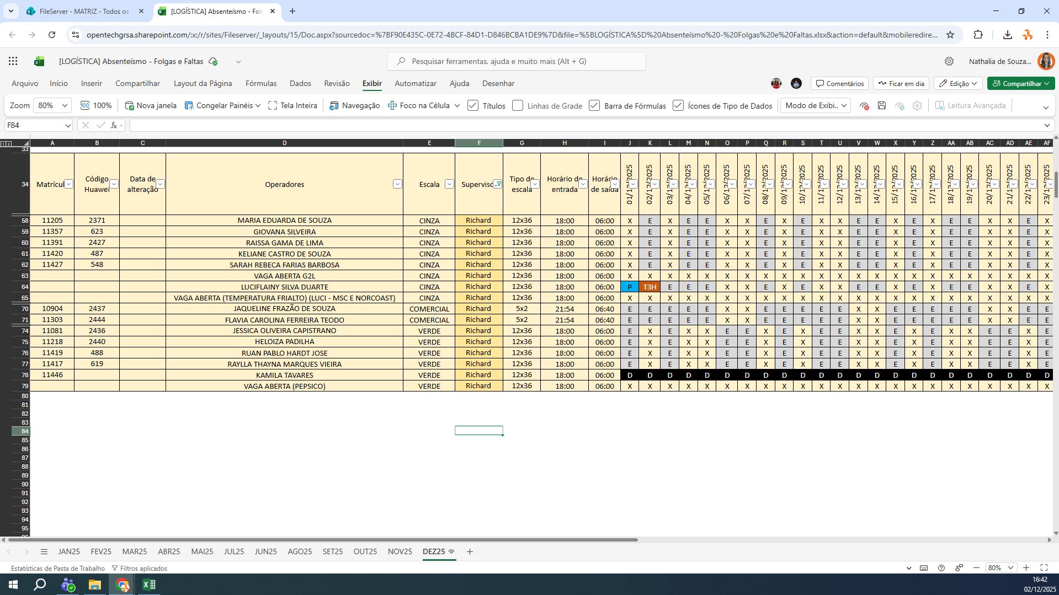
MATRICULA | ID WEON | ID HUAWEI | NOME | STATUS | TURNO / OPERAÇÃO | SUPERVISOR | SETOR | OBS | OPERACIONAL | OPERACIONAL | STATUS | QTD
10699 | 10699 | 2428 | RAFFAELLA BARROZO DA SILVA | ATIVO | TABORDA | Geovana Meurer | LOGÍSTICA |  | OK | OK | ATIVO | 19
11497 | 11497 | 217 | MATHEUS DUARTE DA SILVA | ATIVO | TABORDA | Geovana Meurer | LOGÍSTICA |  | OK | OK | INATIVO | 3
11469 | 11469 | 622 | BRUNO PINHEIRO SILVA | ATIVO | LOGÍSTICA | Geovana Meurer | LOGÍSTICA |  | OK | X | Total Geral | 22
11540 | 11540 | 229 | ANA CAROLINA COSTA DA SILVA | INATIVO | LOGÍSTICA | Geovana Meurer | LOGÍSTICA | NÃO AUDITAR | NÃO AUDITAR | NÃO AUDITAR
11297 | 11297 | 2441 | HELOISE VASCONCELOS CARDOSO | ATIVO | TABORDA | Geovana Meurer | LOGÍSTICA |  | OK | OK
11328 | 11328 | 2438 | JAMILLE SUELEM DE ALMEIDA | ATIVO | LOGÍSTICA | Geovana Meurer | LOGÍSTICA |  | OK | OK
11393 | 11393 | 2449 | BRYANN GOMES DA SILVA | ATIVO | TABORDA | Geovana Meurer | LOGÍSTICA |  | OK | OK
11422 | 11422 | 615 | ERIKA DA SILVA | ATIVO | LOGÍSTICA | Geovana Meurer | LOGÍSTICA |  | OK | OK
4223 | 4223 | 620 | ISIS GABRIELY TEODORO | ATIVO | LOGÍSTICA | Geovana Meurer | LOGÍSTICA |  | OK | OK
11443 | 11443 | 621 | MILENA SCOTI HOFFMANN | ATIVO | LOGÍSTICA | Geovana Meurer | LOGÍSTICA |  | OK | OK
11506 | 11506 | 666 | AGATA LAIS SILVEIRA | ATIVO | LOGÍSTICA | Geovana Meurer | LOGÍSTICA |  | OK | OK
11536 | 11536 | 467 | LUALE VITORIA MARQUES SATURNO | INATIVO | LOGÍSTICA | Geovana Meurer | LOGÍSTICA | NÃO AUDITAR | NÃO AUDITAR | NÃO AUDITAR
11467 | 11467 | 616 | TAYSSA DANIELE CARVALHO LIMA VERDE | ATIVO | LOGÍSTICA | Geovana Meurer | LOGÍSTICA |  | OK | OK
11144 | 11144 | 2434 | JOSIMARI CORREA DA SILVA | ATIVO | LOGÍSTICA | Geovana Meurer | LOGÍSTICA |  | OK | OK
11210 | 11210 | 627 | BRUNO ROBERTO DA SILVA | ATIVO | LOGÍSTICA | Geovana Meurer | LOGÍSTICA |  | OK | OK
11317 | 11317 | 2424 | SWELLEM ALMEIDA DA SILVA | ATIVO | TABORDA | Geovana Meurer | LOGÍSTICA |  | OK | OK
11354 | 11354 | 2426 | RAYSSA LUISA DA SILVA | ATIVO | LOGÍSTICA | Geovana Meurer | LOGÍSTICA |  | OK | OK
11400 | 11400 | 2450 | BRUNO FELIPE DE MIRA CORREA | ATIVO | TABORDA | Geovana Meurer | LOGÍSTICA |  | OK | OK
11426 | 11426 | 626 | THAIS DE SOUSA LOPES | ATIVO | LOGÍSTICA | Geovana Meurer | LOGÍSTICA |  | OK | OK
11423 | 11423 | 625 | VINICIUS SCHEEL FONTES | ATIVO | LOGÍSTICA | Geovana Meurer | LOGÍSTICA |  | OK | OK
11522 | 11522 | 181 | VINICIUS BUDAL DANNA | INATIVO | LOGÍSTICA | Geovana Meurer | LOGÍSTICA | NÃO AUDITAR | NÃO AUDITAR | NÃO AUDITAR
11290 | 11290 | 2370 | JOAO VITOR RIBEIRO | ATIVO | TABORDA | Geovana Meurer | LOGÍSTICA |  | OK | OK
 |  |  |  |  |  |  |  |  | 0 | 1

Richard
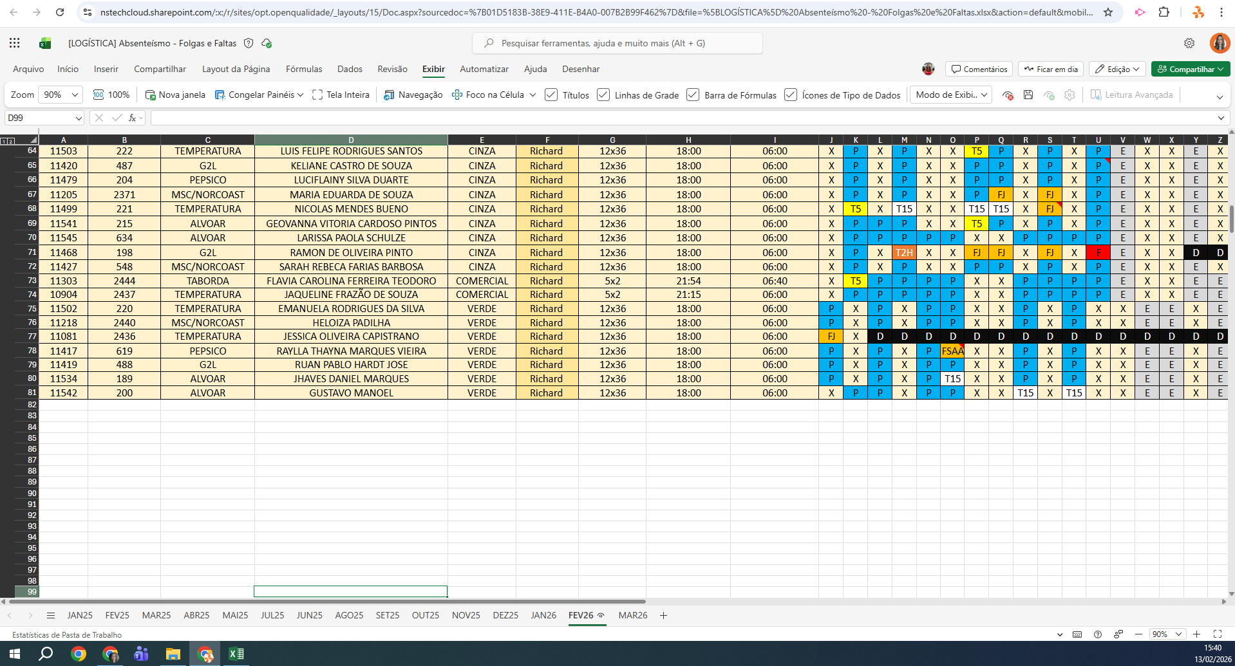
MATRICULA | ID WEON | ID HUAWEI | NOME | STATUS | TURNO / OPERAÇÃO | SUPERVISOR | SETOR | OBS | OPERACIONAL | OPERACIONAL | STATUS | QTD
11503 | 11503 | 222 | LUIS FELIPE RODRIGUES SANTOS | ATIVO | LOGÍSTICA | Richard Marques | LOGÍSTICA |  | OK | OK | ATIVO | 13
11420 | 11420 | 487 | KELIANE CASTRO DE SOUZA | ATIVO | LOGÍSTICA | Richard Marques | LOGÍSTICA |  | OK | OK | INATIVO | 2
11479 | 11479 | 204 | LUCIFLAINY SILVA DUARTE | INATIVO | LOGÍSTICA | Richard Marques | LOGÍSTICA | NÃO AUDITAR | NÃO AUDITAR | NÃO AUDITAR | Total Geral | 15
11499 | 11499 | 221 | NICOLAS MENDES BUENO | ATIVO | LOGÍSTICA | Richard Marques | LOGÍSTICA |  | OK | OK
11541 | 11541 | 215 | GEOVANNA VITORIA CARDOSO PINTOS | ATIVO | LOGÍSTICA | Richard Marques | LOGÍSTICA |  | OK | OK
11545 | 11545 | 634 | LARISSA PAOLA SCHULZE | ATIVO | LOGÍSTICA | Richard Marques | LOGÍSTICA |  | OK | OK
11427 | 11427 | 548 | SARAH REBECA FARIAS BARBOSA | ATIVO | LOGÍSTICA | Richard Marques | LOGÍSTICA |  | OK | OK
11303 | 11303 | 2444 | FLAVIA CAROLINA FERREIRA TEODORO | ATIVO | TABORDA | Richard Marques | LOGÍSTICA |  | OK | OK
10904 | 10904 | 2437 | JAQUELINE FRAZÃO DE SOUZA | ATIVO | LOGÍSTICA | Richard Marques | LOGÍSTICA |  | OK | OK
11502 | 11502 | 220 | EMANUELA RODRIGUES DA SILVA | ATIVO | LOGÍSTICA | Richard Marques | LOGÍSTICA |  | OK | OK
11218 | 11218 | 2440 | HELOIZA PADILHA | ATIVO | LOGÍSTICA | Richard Marques | LOGÍSTICA |  | OK | OK
11417 | 11417 | 619 | RAYLLA THAYNA MARQUES VIEIRA | INATIVO | LOGÍSTICA | Richard Marques | LOGÍSTICA | NÃO AUDITAR | NÃO AUDITAR | NÃO AUDITAR
11419 | 11419 | 488 | RUAN PABLO HARDT JOSE | ATIVO | LOGÍSTICA | Richard Marques | LOGÍSTICA |  | OK | OK
11534 | 11534 | 187 | JHAVES DANIEL MARQUES | ATIVO | LOGÍSTICA | Richard Marques | LOGÍSTICA |  | OK | OK
11542 | 11542 | 200 | GUSTAVO MANOEL | ATIVO | LOGÍSTICA | Richard Marques | LOGÍSTICA |  | OK | OK
 |  |  |  |  |  |  |  |  | 0 | 0

